Betting Decisions
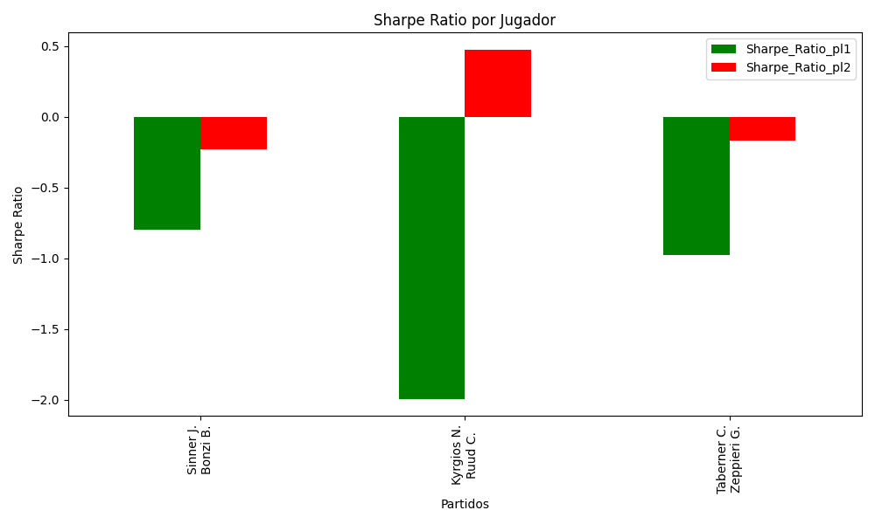
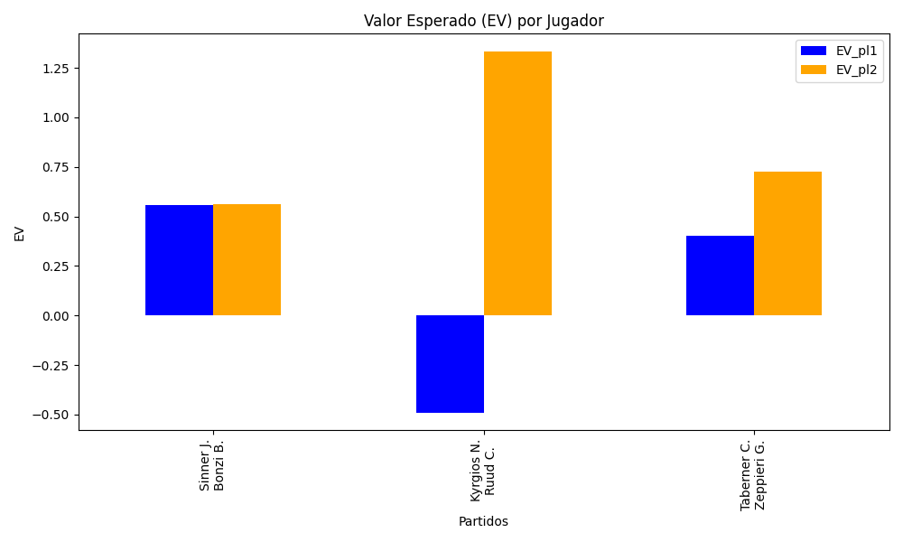
Surface | pl1 | pl1_flag | pl1_hand | pl1_bet | pl2 | pl2_flag | pl2_hand | pl2_bet | Result | DiffProffTime | DiffPts | DiffWeight | DiffHeight | Class | Prob_win_pl1 | Prob_win_pl2 | Accuracy | date_run | EV_pl1 | EV_pl2 | Std_Dev_pl1 | Std_Dev_pl2 | Sharpe_Ratio_pl1 | Sharpe_Ratio_pl2 | Best_Bet_EV | match | Best_Bet | Best_Bet_Sharpe | Money_to_Bet | Prob_Win | Payout
hard | Sinner J. | ITA | Right-Handed | 1.23 | Bonzi B. | FRA | Right-Handed | 4.19 | 0 | -2 | 2586 | 0 | 3 | 0 | 0.69867573194 | 0.30132426806 | 0.73684210526 | 2022-03-15 | 0.55804688223 | 0.56387295122 | 0.56436490049 | 1.9225113277 | -0.80081719713 | -0.23205431477 | 0.55804688223 | Sinner J. Bonzi B. | pl1 | -0.80081719713 | 0.29 | 0.69867573194 | 1.23
hard | Kyrgios N. | AUS | Right-Handed | 2 | Ruud C. | NOR | Right-Handed | 1.81 | 0 | 3 | -3422 | 8 | 10 | 1 | 0.17034011726 | 0.82965988274 | 0.73684210526 | 2022-03-15 | -0.48897964823 | 1.3313442705 | 0.75186265158 | 0.68043569968 | -1.9936881358 | 0.47226250866 | 1.3313442705 | Kyrgios N. Ruud C. | pl2 | 0.47226250866 | 5.29 | 0.82965988274 | 1.81
clay | Taberner C. | ESP | Right-Handed | 1.28 | Zeppieri G. | ITA | Left-Handed | 3.48 | 0 | 3 | 463 | 0 | -2 | 0 | 0.61442289189 | 0.38557710811 | 0.73684210526 | 2022-03-15 | 0.40088419352 | 0.72738544432 | 0.62301612108 | 1.6938250792 | -0.9776886759 | -0.16684990626 | 0.40088419352 | Taberner C. Zeppieri G. | pl1 | -0.9776886759 | 0.29 | 0.61442289189 | 1.28

Monte Carlo Summary
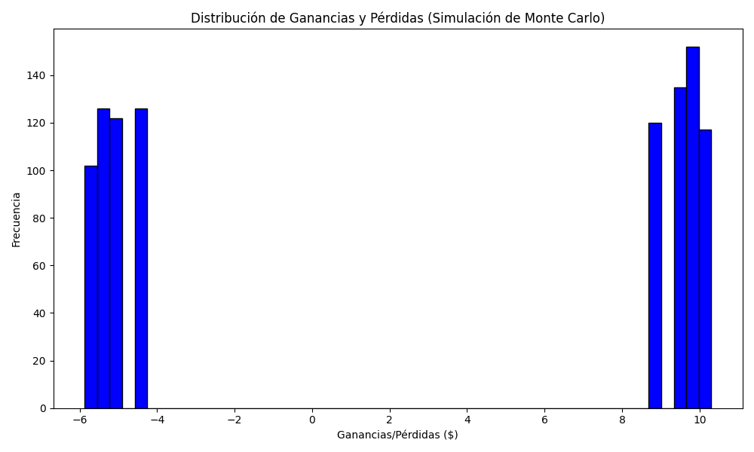
Promedio de Ganancia/Pérdida | Mediana de Ganancia/Pérdida | Ganancia/Pérdida Máxima | Ganancia/Pérdida Mínima | Probabilidad de Ganancia (>0)
2.5869848 | 8.9949 | 10.3028 | -5.87 | 0.524

